CollectiveAccess
Image | Object | Description | Date
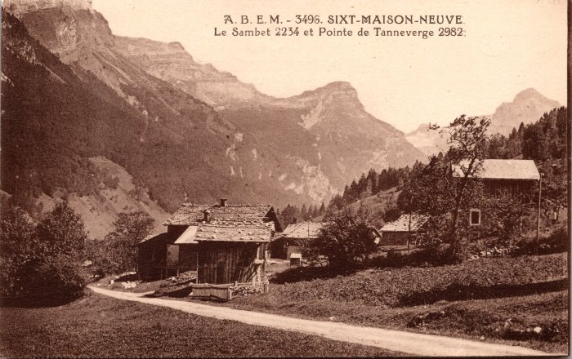 | Photo du village de Maison Neuve, vus sur Sambet et la Pointe de Tenneverge (2-266) | Photo du village de Maison Neuve, vus sur Sambet et la Pointe de Tenneverge
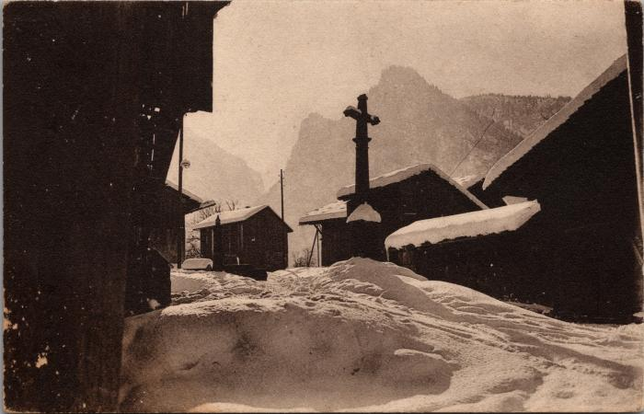 | Dans le village de Maison Neuve, l'hiver (2-3340) | Dans le village de Maison Neuve, l'hiver
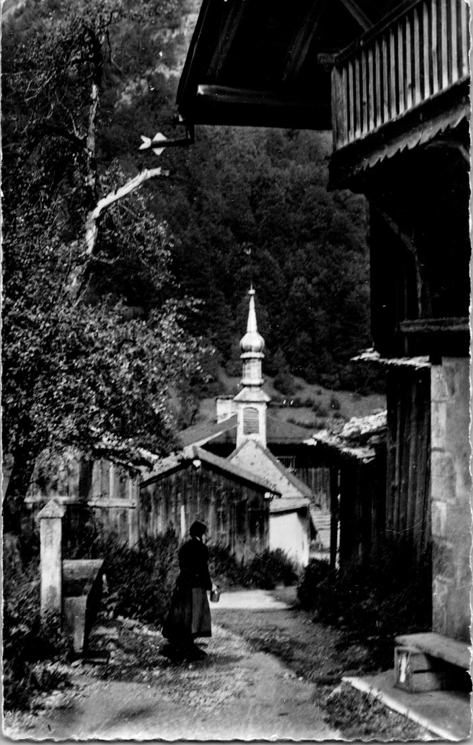
 | Dans le village de Maison Neuve (2-4511) | Dans le village de Maison Neuve
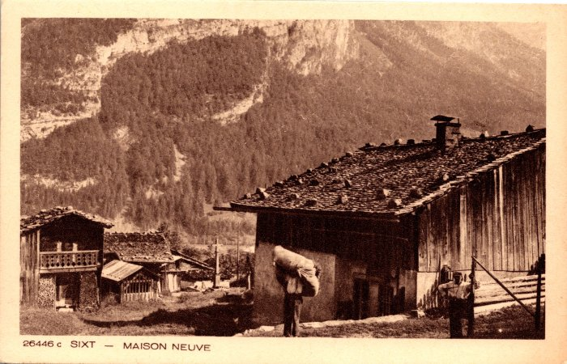 | Photo dans le hameau de Maison Neuve (2-929) | Photo dans le hameau de Maison Neuve

